Organisasi
ORGANIZATION STRUCTURE |  |  | (Head Office / Branch Office)

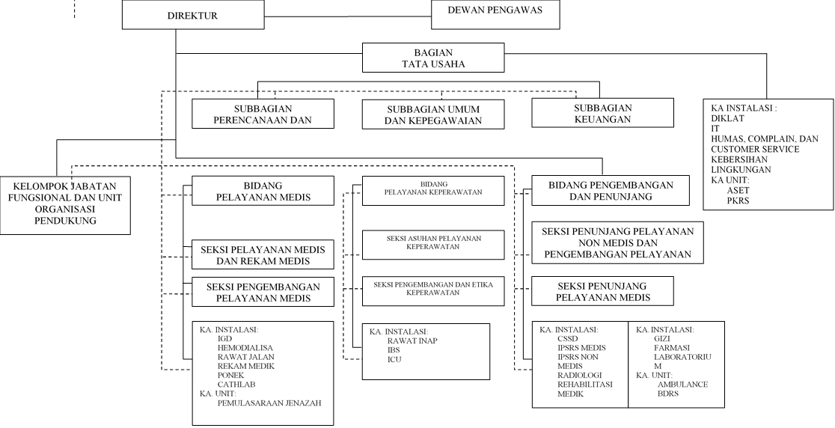
NO. | GROUP* | DEPARTMENT
1 | Bagian Tata Usaha | Kepala Bagian Tata Usaha
 |  | Kepala Sub Bagian Umum dan Kepegawaian |  | * Only fill for Head Office
 |  | Kepala Sub Bagian Perencanaan dan Evaluasi |  | ** Only fill for Branch Office
 |  | Kepala Sub Bagian Keuangan
2 | Bidang Keperawatan | Kepala Bidang Pelayanan Keperawatan
 |  | Kepala Seksi Asuhan Pelayanan Keperawatan
 |  | Kepala Seksi Pengembangan dan Etika Keperawatan
3 | Bidang Pengembangan dan Penunjang | Kepala Bidang Pengembangan dan Penunjang
 |  | Kepala Seksi Penunjang Pelayanan non medis dan Pengembagan Pelayanan
 |  | Kepala Seksi Penunjang Pelayanan Medis
4 | Bidang Pelayanan Medis | Kepala Bidang Pelayanan Medis
 |  | Kepala Seksi Pelayanan Medis dan Rekam Medis
 |  | Kepala Seksi Pengembangan Pelayanan Medis

Risk Profile
1
Probabilitas | 5 = Sangat Besar (> 80%)
 | 4 = Besar (60% < p < 80%)
 | 3 = Sedang (40% < p ≤ 60%)
 | 2 = Kecil (10% < p < 40%)
 | 1 = Sangat Kecil ≤ 10%
 |  | 1 = Ringan Sekali | 2 = Ringan | 3 = Sedang | 4 = Berat | 5 = Sangat Berat
 |  | Dampak

Residual Risk
Probabilitas | 5 = Sangat Besar (> 80%)
 | 4 = Besar (60% < p < 80%)
 | 3 = Sedang (40% < p ≤ 60%)
1
 | 2 = Kecil (10% < p < 40%)
 | 1 = Sangat Kecil ≤ 10%
 |  | 1 = Ringan Sekali | 2 = Ringan | 3 = Sedang | 4 = Berat | 5 = Sangat Berat
 |  | Dampak

